Instruções

INSTRUÇÕES

Ao abrir o arquivo terá 5 opções:

Inicio: Ao fazer o login, sera exibida o formulario menu dentro da guia inicio, podendo navegar entre clientes, modalidades, funcionarios, equipamentos ou fechar o excel

Cadastro de Clientes: se essa opção for selecionada, irá abrir a aba de clientes, abrira um formulário para inserir o cadastro, alterar, excluir, pesquisar alunos e também tem a opção de limpar a pesquisa
As informações cadastradas vão ser inseridas automáticamente na aba Clientes
Cadastro de Modalides: : se essa opção for selecionada, irá abrir a aba de clientes, abrira um formulário para inserir o cadastro, alterar, excluir, pesquisar alunos e também tem a opção de limpar a pesquisa
As informações cadastradas vão ser inseridas automáticamente na aba MODALIDES
Cadastro de funcionários: : se essa opção for selecionada, irá abrir a aba de funcionários, abrirá um formulário para inserir o cadastro, alterar, excluir, pesquisar funcionários e também tem a opção de limpar os campos do formulário.
As informações que irá aparecer nessa planilha virá da aba FUNCIONARIOS
Cadastro de Equipamentos: se essa opção for selecionada, abrirá um formulário para inserir um cadastro de um novo equipamento, alterar por código, excluir por código, pesquisar por código, salvar as alterações, reiniciar toda a planilha de cadastro e um botão para reabrir o navegador com todos os formulários.
As informações cadastradas vão ser inseridas automáticamente na aba EQUIPAMENTOS
Usuarios: guia para incluir quem pode acessar o sistema

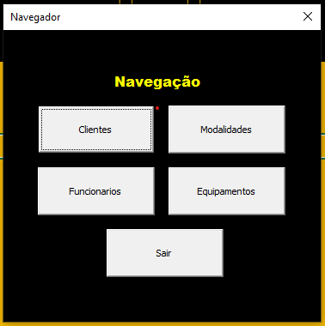

 | TELA PRINCIPAL

 | Ao iniciar o excel essa será a primira tela que irá aparecer
 | com as 5 opções para inciar a planilha que são:
 | CADASTRO DE CLIENTES
 | onde podemos fazer o cadastro de alunos
 | exclusão, alteração e pesquisa dos cadastros
 | CADASTRO DE MODALIDADES
 | onde podemos fazer o cadastro das modalidades
 | exclusão, alteração e pesquisa dos cadastros
 | CADASTRO DE FUNCIONARIOS
 | onde podemos fazer o cadastro dos funcionarios
 | exclusão, alteração e pesquisa dos cadastros
 | CADASTRO DE EQUIPAMENTOS
 | onde podemos fazer o cadastro dos equipamentos
 | exclusão, alteração e pesquisa dos cadastros
 | SAIR
 | Para sair do sistema

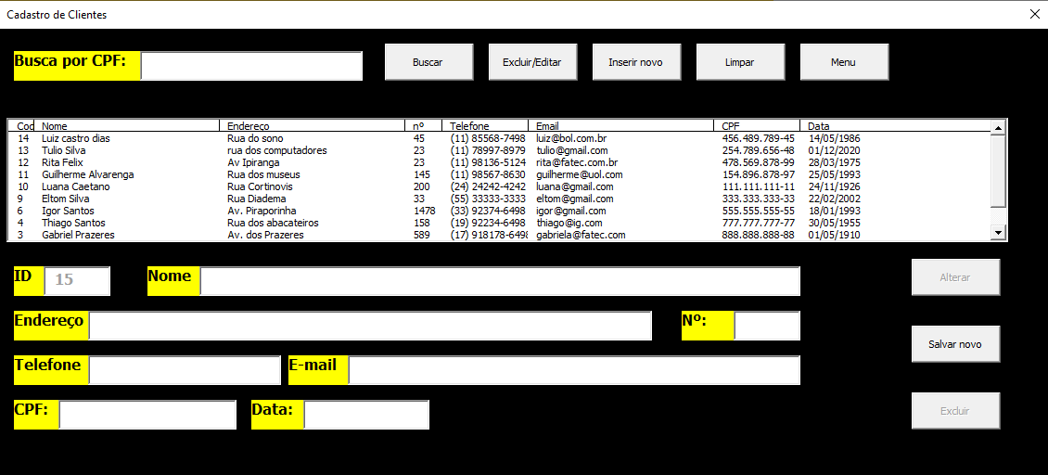
 | CADASTRO DE PROFESSORES

 | No botão de "INSERIR NOVO"
 | temos os espaços para inserir as informações para
 | realizar o cadastro ao clicar no salvar o programa ira perguntar
 | se você deseja inserir o cadastro

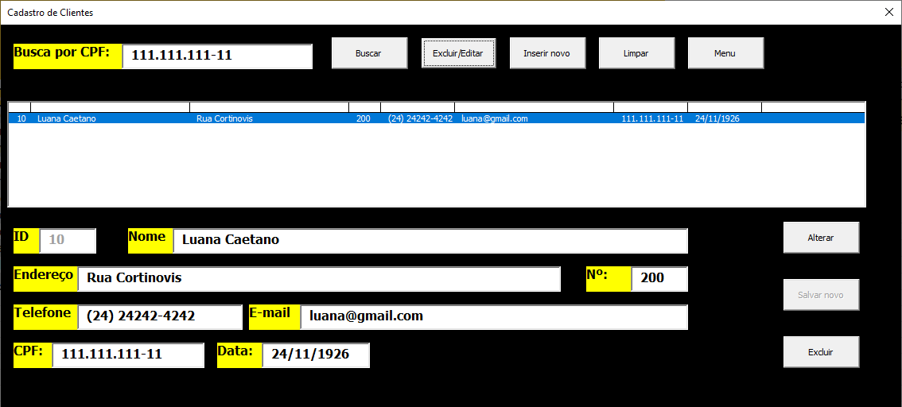
 | BARRA DE PESQUISA

 | Nesta aba do "CLIENTES"
 | ao digitar o CPF do cliente e
 | clicar no botão buscar
 | aparecera o usuario e carregara suas informações
 | sendo possível, excluir, editar
 | e limpar a pesquisar

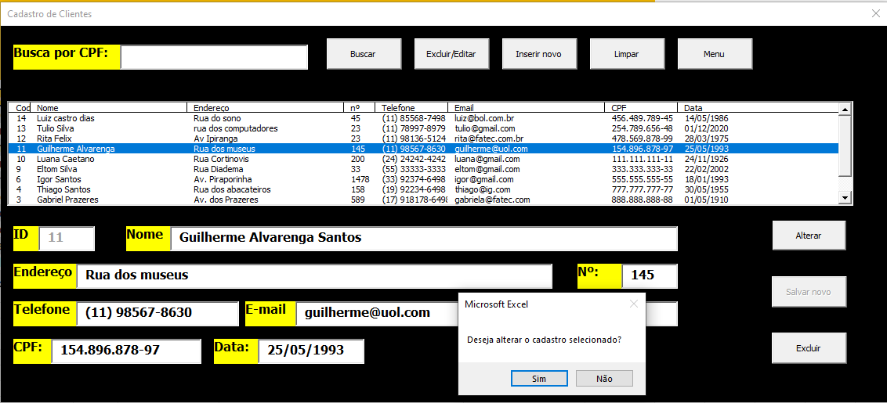

 | ALTERAÇÃO DOS CADASTROS DE ALUNOS

 | Ao selecionar o cadastro
 | clicar no botão excluir/editar
 | ao editar todas as informações
 | clicar no botão alterar
 | o mesmo vai pedir para confirmar
 | se deseja ou não alterar os dados

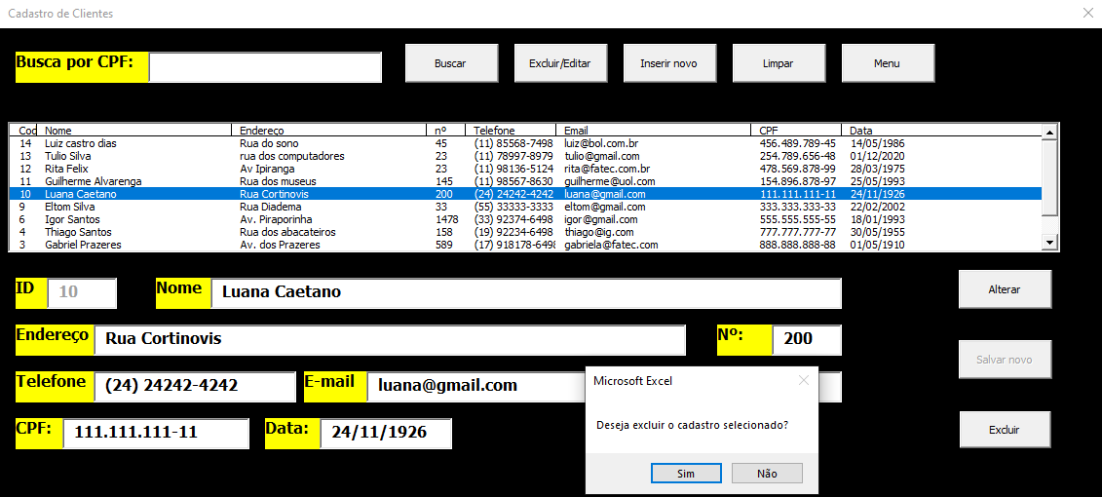

 | ALTERAÇÃO DOS CADASTROS DE ALUNOS

 | Ao selecionar o cadastro
 | clicar no botão excluir/editar
 | clicar no botão excluir
 | o mesmo vai pedir para confirmar
 | se deseja ou não alterar os dados

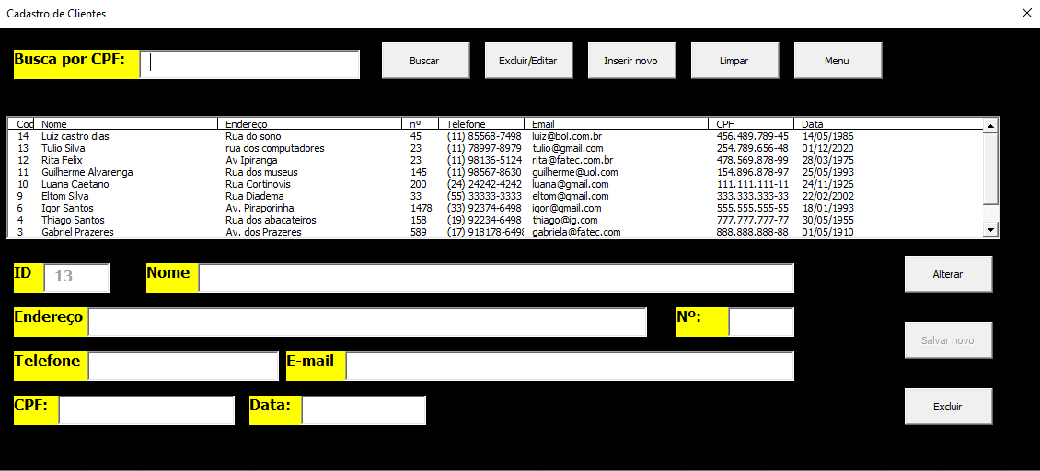

 | LIMPAR

 | Ao clicar no botão limpar, deixara de mostrar
 | os dados que estavam na tela

 | MENU

 | Ao clicar nesse botão
 | sera exibido o menu inicial

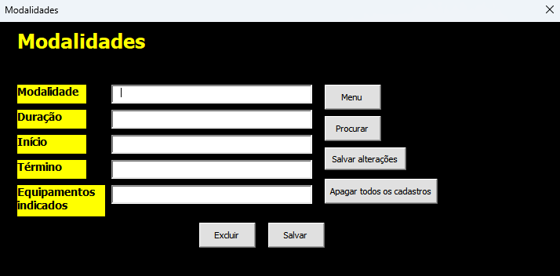
 | Modalidades
 | Menu: Abre o menu para outros formuários. Procurar: Este botão preenche as informações de um dado da tabela quando se é colocado o nome da modalidade. Salvar Alterações: Este botão altera os dados de uma modalidade na tabela desde que se tenha escrito o nome dela na primeira caixa de texto. Apagar todos os cadastros: Este botão apaga todos os cadastros presentes até o momento. Excluir: Este botão, desde que se tenha escrito o nome de uma modalidade da tabela na primeira caixa de texto, excluir o cadastro. Salvar: Este botão salva novos cadastros na prócima linha vazia da tabela.

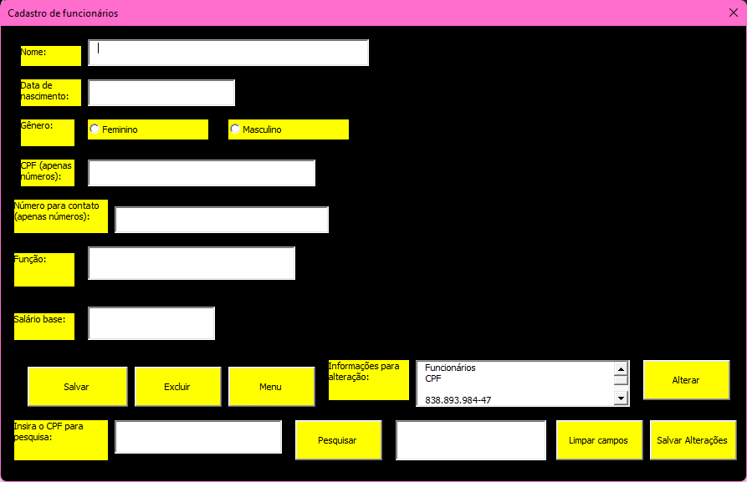
 | Funcionários
 | Menu: Abre o menu que leva para os outros formulários. Pesquisar: Mostra as informações na listbox de acordo com o CPF digitado na textbox. Alterar: Preenche os campos com as informações relacionadas ao CPF selecionado na listbox. Salvar Alterações: Este botão salva as alterações que forem feitas nos campos que foram preenchidos com as informações ao clicar no botão alterar. Limpar campos: Este botão limpa os campos do formulário. Excluir: Este botão exclui as informações da planilha relacionadas ao CPF digitado. Salvar: Este botão salva novos cadastros na próxima linha vazia da planilha.

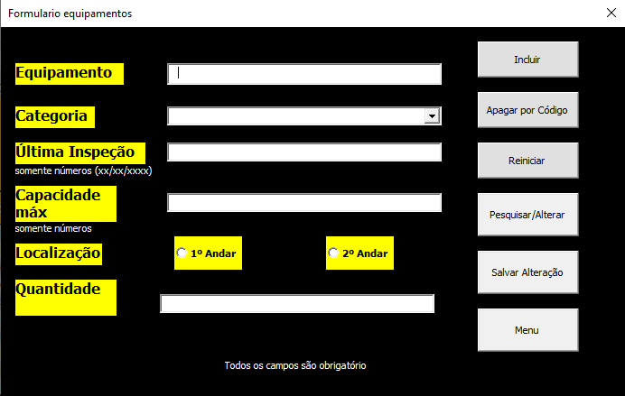

 | Equipamentos
 | Incluir: Após preencher todas as informações do formulário, este botão adiciona o cadastro na planilha. Apagar por código: Ao clicar neste botão, uma caixa de mensagem aparece e pede-se que forneça um código (equivalente a um equipamento já cadastrado na planilha) a ser apagado do cadastro. Reiniciar: Este botão apaga todas as informações da planilha. Pesquisar/Alterar: Este botão abre um formulário onde é possível tanto pesquisar por um equipamento cadastrado (através do código) ou Alterar alguma informação de um equipamento (também através do código). Salvar Alteração: Após iniciar a alteração de um cadastro, este é o botão para salvar a alteração no formulário. Menu: Abre o menu de navegação, permitindo acesso aos outros formulários.

Clientes
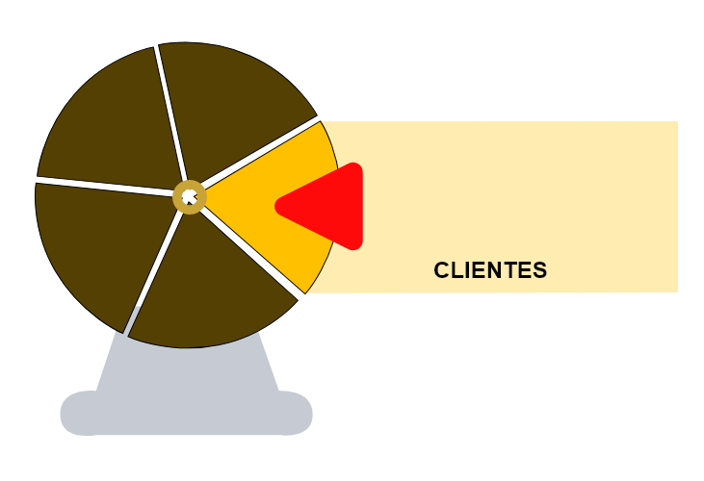
CADASTRO DE CLIENTES

Codigo | Nome | Endereço | nº | Telefone | Email | CPF | Data
14 | Luiz castro dias | Rua do sono | 45 | (11) 85568-7498 | luiz@bol.com.br | 456.489.789-45 | 14/05/1986
13 | Tulio Silva | rua dos computadores | 23 | (11) 78997-8979 | tulio@gmail.com | 254.789.656-48 | 2020-12-01
12 | Rita Felix | Av Ipiranga | 23 | (11) 98136-5124 | rita@fatec.com.br | 478.569.878-99 | 28/03/1975
11 | Guilherme Alvarenga Santos | Rua dos museus | 145 | (11) 98567-8630 | guilherme@uol.com | 154.896.878-97 | 25/05/1993
10 | Luana Caetano | Rua Cortinovis | 200 | (24) 24242-4242 | luana@gmail.com | 111.111.111-11 | 24/11/1926
9 | Eltom Silva | Rua Diadema | 33 | (55) 33333-3333 | eltom@gmail.com | 333.333.333-33 | 22/02/2002
6 | Igor Santos | Av. Piraporinha | 1478 | (33) 92374-6498 | igor@gmail.com | 555.555.555-55 | 1993-01-18
4 | Thiago Santos | Rua dos abacateiros | 158 | (19) 92234-6498 | thiago@ig.com | 777.777.777-77 | 1955-05-30
3 | Gabriel Prazeres | Av. dos Prazeres | 589 | (17) 918178-6498 | gabriela@fatec.com | 888.888.888-88 | 1910-05-01
2 | Isabel Santos | Rua 1 | 789 | (15) 91884-6498 | isabel@fatec.com | 999.999.999-99 | 2005-08-04
1 | Thaina Santos | Av. A | 145 | (11) 91654-6498 | thaina@uol.com | 245.648.978-91 | 2002-09-09

Modalidades

Modalidades
Modalidade | Duração | Início | Término | Equipamentos indicados
Musculação | 60 min | 8h | 9h | Halter
Karate | 120 min | 18h | 20h | Aparador
Kung Fu | 90 min | 20h | 21h 30min | Bastão
Boxe | 120 min | 18h | 20h | Luva
Taekwondo | 60 min | 18h | 19h | Protetor de mão
Cardio | 60 min | 17h | 18h | Esteira
Muay Thai | 120 min | 15h | 17h | Caneleira
Krav Maga | 40 min | 12h | 12h 40 min | Arma falsa
Capoeira | 120 min | 14h | 16h | Pandeiro
kickboxing | 120 min | 18h | 19h | protetor bucal

Funcionários

Funcionários
CPF | Nome | Data de nascimento | Gênero | Número para contato | Função | Sálario base

838.893.984-47 | Pedro | 13/06/2000 | Masculino | (11) 99309-4948 | Professor | 3000
873.893.898-49 | Laura | 15/03/2001 | Feminino | (11) 97847-8784 | Personal | 3500
783.478.893-89 | Carlos | 19/11/1998 | Masculino | (11) 98489-4884 | Faxineiro | 1500
948.849.848-43 | Maria Luiza | 2000-12-03 | Feminino | (11) 98489-8747 | Faxineira | 1500
747.837.674-78 | Mauro | 29/05/2000 | Masculino | (11) 93939-4884 | Professor | 3000
894.898.989-28 | Larissa | 2002-09-04 | Feminino | (11) 98747-8747 | Faxineira | 1500
425.673.878-48 | Henrique | 1999-08-09 | Masculino | (11) 93536-4898 | Personal | 3500
687.525.425-47 | Helaine | 2003-05-12 | Feminino | (11) 93746-4739 | Professora | 3000
437.475.689-39 | Ricardo | 26/07/1998 | Masculino | (11) 95893-3949 | Faxineiro | 1500
557.839.902-90 | Rosana | 15/02/2000 | Feminino | (11) 94357-6483 | Personal | 3500

